DESCRIPCIÓN Y RESULTADOS
 | TRABAJO FINAL DE ESTADÍSTICA - HELLEN MARGARITA CASTELLAR CASTILLO - III SEMESTRE - CONTADURÍA PÚBLICA

 | En un estudio realizado a estudiantes de la Corporación Universitaria Adventista (UNAC), se les preguntó a 118 estudiantes al azar información sobre su género, edad, ocupación, facultad a la que pertenece y su población de origen. Las anteriores preguntas tienen como finalidad analizar desde diferentes variables la situación actual de los estudiantes de la UNAC tomando una muestra de los mismos.

 | RESULTADOS DE LAS ENCUESTAS

Género | Edad | ¿A qué facultad de la UNAC perteneces? | Ocupación | ¿Cuál es tu población de origen? | *Estas evidencias fueron importadas desde Google Forms. Al lado se adjunta imagén de los formularios hechos con sus debidas respuestas.
Femenino. | 21 | Ciencias Administrativas y Contables. | Estudiante. | Rural.
Masculino. | 18 | Ingenieria. | Estudiante. | Urbano.
Femenino. | 17 | Educacion. | Estudiante. | Urbano.
Femenino. | 27 | Salud. | Estudiante. | Urbano.
Femenino. | 19 | Ingenieria. | Ambos. | Urbano.
Femenino. | 32 | Salud. | Estudiante. | Urbano.
Femenino. | 18 | Salud. | Estudiante. | Rural.
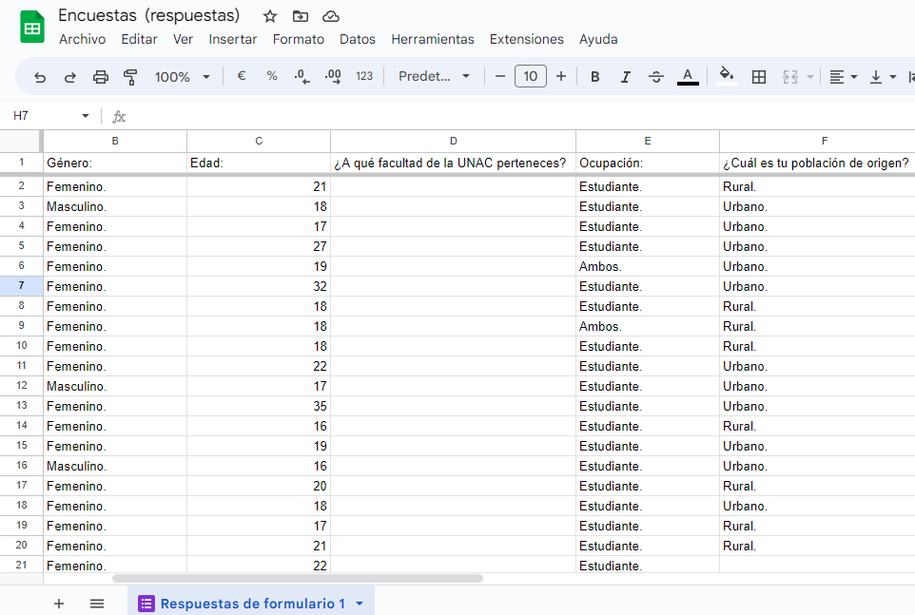
Femenino. | 18 | Educacion. | Ambos. | Rural.
Femenino. | 18 | Salud. | Estudiante. | Rural.
Femenino. | 22 | Ciencias Administrativas y Contables. | Estudiante. | Urbano.
Masculino. | 17 | Ingenieria. | Estudiante. | Urbano.
Femenino. | 35 | Ciencias Administrativas y Contables. | Estudiante. | Urbano.
Femenino. | 16 | Ciencias Administrativas y Contables. | Estudiante. | Rural.
Femenino. | 19 | Ciencias Administrativas y Contables. | Estudiante. | Urbano.
Masculino. | 16 | Teologia. | Estudiante. | Urbano.
Femenino. | 20 | Teologia. | Estudiante. | Rural.
Femenino. | 18 | Ingenieria. | Estudiante. | Urbano.
Femenino. | 17 | Salud. | Estudiante. | Rural.
Femenino. | 21 | Educacion. | Estudiante. | Rural.
Femenino. | 22 | Ingenieria. | Estudiante. | Urbano.
Masculino. | 20 | Ciencias Administrativas y Contables. | Estudiante. | Rural.
Femenino. | 17 | Salud. | Estudiante. | Urbano.
Masculino. | 20 | Ingenieria. | Estudiante. | Urbano.
Femenino. | 17 | Educacion. | Estudiante. | Urbano.
Femenino. | 27 | Educacion. | Estudiante. | Rural.
Femenino. | 26 | Salud. | Estudiante. | Rural.
Femenino. | 23 | Educacion. | Estudiante. | Rural.
Masculino. | 22 | Ciencias Administrativas y Contables. | Estudiante. | Urbano.
Masculino. | 18 | Ciencias Administrativas y Contables. | Estudiante. | Urbano.
Masculino. | 19 | Ciencias Administrativas y Contables. | Estudiante. | Urbano.
Masculino. | 17 | Ingenieria. | Estudiante. | Urbano.
Masculino. | 18 | Ingenieria. | Estudiante. | Urbano.
Masculino. | 23 | Salud. | Estudiante. | Urbano.
Masculino. | 18 | Teologia. | Estudiante. | Urbano.
Masculino. | 17 | Educacion. | Estudiante. | Urbano.
Masculino. | 21 | Salud. | Estudiante. | Urbano.
Masculino. | 17 | Ingenieria. | Estudiante. | Rural.
Masculino. | 19 | Ingenieria. | Estudiante. | Urbano.
Masculino. | 39 | Educacion. | Docente. | Urbano.
Femenino. | 24 | Ciencias Administrativas y Contables. | Estudiante. | Rural.
Femenino. | 27 | Ciencias Administrativas y Contables. | Estudiante. | Urbano.
Femenino. | 17 | Educacion. | Estudiante. | Rural.
Masculino. | 19 | Teologia. | Estudiante. | Urbano.
Masculino. | 21 | Ciencias Administrativas y Contables. | Estudiante. | Urbano.
Masculino. | 32 | Teologia. | Estudiante. | Urbano.
Masculino. | 21 | Teologia. | Estudiante. | Urbano.
Femenino. | 26 | Salud. | Estudiante. | Urbano.
Femenino. | 23 | Salud. | Estudiante. | Urbano.
Masculino. | 18 | Teologia. | Estudiante. | Rural.
Femenino. | 17 | Salud. | Estudiante. | Rural.
Femenino. | 18 | Ciencias Administrativas y Contables. | Estudiante. | Rural.
Masculino. | 21 | Ciencias Administrativas y Contables. | Estudiante. | Rural.
Masculino. | 24 | Ciencias Administrativas y Contables. | Estudiante. | Urbano.
Masculino. | 27 | Ciencias Administrativas y Contables. | Estudiante. | Urbano.
Femenino. | 28 | Educacion. | Estudiante. | Urbano.
Femenino. | 42 | Ciencias Administrativas y Contables. | Docente. | Rural.
Femenino. | 37 | Ciencias Administrativas y Contables. | Estudiante. | Rural.
Masculino. | 20 | Teologia. | Docente. | Rural.
Masculino. | 19 | Ingenieria. | Estudiante. | Rural.
Femenino. | 18 | Salud. | Estudiante. | Urbano.
Femenino. | 23 | Ingenieria. | Estudiante. | Rural.
Femenino. | 20 | Ciencias Administrativas y Contables. | Estudiante. | Urbano.
Masculino. | 23 | Ingenieria. | Estudiante. | Urbano.
Masculino. | 18 | Ingenieria. | Estudiante. | Rural.
Femenino. | 21 | Ciencias Administrativas y Contables. | Estudiante. | Urbano.
Femenino. | 17 | Ciencias Administrativas y Contables. | Estudiante. | Urbano.
Masculino. | 20 | Ciencias Administrativas y Contables. | Estudiante. | Urbano.
Masculino. | 32 | Educacion. | Estudiante. | Rural.
Femenino. | 23 | Educacion. | Estudiante. | Urbano.
Masculino. | 18 | Teologia. | Estudiante. | Rural.
Masculino. | 22 | Salud. | Estudiante. | Urbano.
Femenino. | 54 | Teologia. | Estudiante. | Urbano.
Femenino. | 18 | Ciencias Administrativas y Contables. | Estudiante. | Urbano.
Masculino. | 45 | Ciencias Administrativas y Contables. | Estudiante. | Urbano.
Femenino. | 17 | Salud. | Estudiante. | Rural.
Masculino. | 18 | Ingenieria. | Estudiante. | Urbano.
Masculino. | 27 | Ingenieria. | Estudiante. | Urbano.
Masculino. | 20 | Ingenieria. | Estudiante. | Urbano.
Masculino. | 18 | Ingenieria. | Estudiante. | Urbano.
Masculino. | 29 | Ingenieria. | Estudiante. | Rural.
Masculino. | 22 | Ingenieria. | Estudiante. | Rural.
Masculino. | 19 | Ingenieria. | Estudiante. | Urbano.
Masculino. | 27 | Ingenieria. | Estudiante. | Urbano.
Masculino. | 16 | Ingenieria. | Estudiante. | Urbano.
Masculino. | 23 | Ingenieria. | Estudiante. | Rural.
Masculino. | 17 | Ingenieria. | Estudiante. | Rural.
Masculino. | 19 | Ingenieria. | Estudiante. | Urbano.
Masculino. | 21 | Ingenieria. | Estudiante. | Rural.
Femenino. | 24 | Ingenieria. | Estudiante. | Rural.
Masculino. | 25 | Ingenieria. | Estudiante. | Urbano.
Femenino. | 23 | Ciencias Administrativas y Contables. | Estudiante. | Urbano.
Femenino. | 18 | Educacion. | Estudiante. | Rural.
Femenino. | 18 | Ciencias Administrativas y Contables. | Estudiante. | Urbano.
Femenino. | 17 | Ciencias Administrativas y Contables. | Estudiante. | Urbano.
Masculino. | 19 | Ciencias Administrativas y Contables. | Estudiante. | Rural.
Femenino. | 19 | Salud. | Estudiante. | Urbano.
Masculino. | 25 | Salud. | Estudiante. | Urbano.
Masculino. | 18 | Teologia. | Estudiante. | Urbano.
Masculino. | 17 | Teologia. | Estudiante. | Urbano.
Masculino. | 24 | Educacion. | Estudiante. | Urbano.
Femenino. | 18 | Teologia. | Docente. | Rural.
Femenino. | 32 | Teologia. | Docente. | Rural.
Masculino. | 19 | Teologia. | Estudiante. | Urbano.
Femenino. | 16 | Educacion. | Estudiante. | Rural.
Masculino. | 18 | Teologia. | Estudiante. | Urbano.
Femenino. | 28 | Educacion. | Estudiante. | Urbano.
Masculino. | 27 | Educacion. | Estudiante. | Rural.
Femenino. | 18 | Salud. | Estudiante. | Urbano.
Masculino. | 17 | Salud. | Estudiante. | Urbano.
Femenino. | 19 | Ingenieria. | Estudiante. | Rural.
Masculino. | 19 | Teologia. | Estudiante. | Rural.
Femenino. | 23 | Ciencias Administrativas y Contables. | Estudiante. | Rural.
Femenino. | 18 | Ciencias Administrativas y Contables. | Estudiante. | Rural.
Masculino. | 21 | Salud. | Estudiante. | Rural.
Femenino. | 18 | Educacion. | Estudiante. | Rural.
Masculino. | 19 | Ciencias Administrativas y Contables. | Estudiante. | Urbano.
Masculino. | 17 | Teologia. | Estudiante. | Urbano.
Femenino. | 19 | Educacion. | Estudiante. | Rural.

